상품제안서
스마트 무소음 무선 마우스 | 상품코드: S26044

 |  |  |  |  |  |  | 02-713-8555 | www.synergygift.co.kr
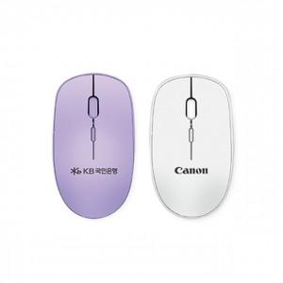 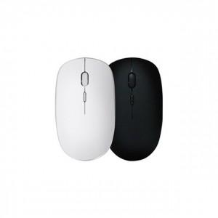 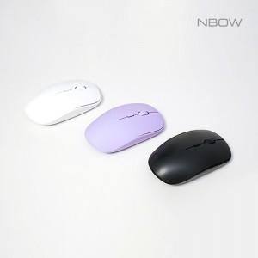

【상세/제작정보】 | DPI버튼, On/Off버튼, 초소형 리시버 무소음 마우스

【인쇄/포장옵션】 | 레이저 / 종이상자

【공급단가】 | 수량 | 50~ | 100~ | 500~ | 1,000~ | 2,000~
*VAT별도 | 화이트 | 5,790원 | 5,700원 | 5,560원 | 5,340원 | 5,120원
 | 블랙 | 5,790원 | 5,700원 | 5,560원 | 5,340원 | 5,120원
 | 퍼플(품절) | 5,790원 | 5,700원 | 5,560원 | 5,340원 | 5,120원

【상품 URL】 | https://www.synergygift.co.kr:443/src/goods_detail.php?gdno=26044

